2016_2020
CIETUŠO (BOJĀ GAJUŠO UN IEVAINOTO KOPSKAITS) BĒRNU-GĀJĒJU SKAITS

 | 2016.g. |  | 2017.g. |  | 2018.g. |  | 2019.g. |  | 2020.g. |  | 2016. -2020. gadu vidējais |  | Vidēji
 | Latvija | t.sk. Rīga | Latvija | t.sk. Rīga | Latvija | t.sk. Rīga | Latvija | t.sk. Rīga | Latvija | t.sk. Rīga |  |  | Latvija | Rīga
MĒNEŠOS
Janvāris | 10 | 7 | 14 | 10 | 11 | 4 | 16 | 8 | 8 | 4 |  |  | 12 | 7
Februāris | 14 | 12 | 12 | 5 | 13 | 10 | 8 | 4 | 12 | 8 |  |  | 12 | 8
Marts | 13 | 10 | 17 | 10 | 9 | 6 | 8 | 3 | 9 | 7 |  |  | 11 | 7
Aprīlis | 17 | 7 | 10 | 3 | 14 | 9 | 11 | 6 | 3 | 2 |  |  | 11 | 5
Maijs | 24 | 12 | 17 | 13 | 22 | 11 | 8 | 2 | 2 | 1 |  |  | 15 | 8
Jūnijs | 8 | 5 | 12 | 6 | 13 | 5 | 8 | 6 | 7 | 3 |  |  | 10 | 5
Jūlijs | 12 | 7 | 7 | 5 | 6 | 3 | 11 | 4 | 9 | 3 |  |  | 9 | 4
Augusts | 14 | 4 | 17 | 8 | 6 | 2 | 8 | 5 | 4 | 3 |  |  | 10 | 4
Septembris | 13 | 5 | 17 | 12 | 12 | 10 | 10 | 7 | 11 | 6 |  |  | 13 | 8
Oktobris | 10 | 4 | 13 | 10 | 15 | 7 | 18 | 12 | 20 | 6 |  |  | 15 | 8
Novembris | 15 | 7 | 17 | 10 | 11 | 7 | 14 | 6 | 7 | 0 |  |  | 13 | 6
Decembris | 10 | 2 | 15 | 7 | 13 | 6 | 12 | 6 | 9 | 6 |  |  | 12 | 5
KOPĀ | 160 | 82 | 168 | 99 | 145 | 80 | 132 | 69 | 101 | 49 |  |  | 141 | 76
NĒDĒĻAS DIENĀS
Pirmdiena | 31 | 20 | 26 | 17 | 22 | 12 | 19 | 12 | 14 | 8 |  |  |  |  |  | Vidēji
Otrdiena | 28 | 12 | 24 | 14 | 28 | 12 | 25 | 10 | 14 | 6 |  |  |  |  |  | Latvija | Rīga
Trešdiena | 23 | 11 | 32 | 17 | 23 | 15 | 23 | 12 | 14 | 4
Ceturtdiena | 32 | 22 | 31 | 20 | 22 | 15 | 23 | 15 | 19 | 12 |  |  |  |  |  | 22 | 14
Piektdiena | 29 | 9 | 25 | 15 | 33 | 15 | 22 | 14 | 21 | 13 |  |  |  |  |  | 24 | 11
Sestdiena | 8 | 5 | 20 | 11 | 8 | 5 | 15 | 5 | 12 | 4 |  |  |  |  |  | 23 | 12
Svētdiena | 9 | 3 | 10 | 5 | 9 | 6 | 5 | 1 | 7 | 2 |  |  |  |  |  | 25 | 17
KOPĀ | 160 | 82 | 168 | 99 | 145 | 80 | 132 | 69 | 101 | 49 |  |  |  |  |  | 26 | 13
DIENNAKTS STUNDĀS |  |  |  |  |  |  |  |  |  |  |  |  |  |  |  | 13 | 6
00 … 02 | 1 | 1 | 1 | 1 | 0 | 0 | 0 | 0 | 0 | 0 |  |  |  |  |  | 8 | 3
02 … 04 | 0 | 0 | 0 | 0 | 0 | 0 | 0 | 0 | 0 | 0 |  |  |  |  |  | 141 | 76
04 … 06 | 0 | 0 | 0 | 0 | 0 | 0 | 0 | 0 | 0 | 0
06 … 08 | 9 | 5 | 10 | 3 | 3 | 3 | 11 | 6 | 11 | 1 |  |  |  |  |  | 0 | 0
08 … 10 | 13 | 11 | 15 | 13 | 10 | 6 | 16 | 10 | 6 | 3 |  |  |  |  |  | 0 | 0
10 … 12 | 5 | 0 | 15 | 12 | 7 | 4 | 0 | 0 | 6 | 2 |  |  |  |  |  | 0 | 0
12 … 14 | 21 | 11 | 20 | 12 | 28 | 13 | 26 | 8 | 21 | 13 |  |  |  |  | 06 … 08 | 9 | 4
14 … 16 | 34 | 18 | 32 | 16 | 23 | 14 | 12 | 5 | 15 | 7 |  |  |  |  | 08 … 10 | 12 | 9
16 … 18 | 37 | 19 | 31 | 19 | 50 | 29 | 31 | 18 | 16 | 7 |  |  |  |  | 10 … 12 | 7 | 4
18 … 20 | 25 | 12 | 29 | 18 | 19 | 10 | 30 | 20 | 19 | 12 |  |  |  |  | 12 … 14 | 23 | 11
20 … 22 | 11 | 4 | 9 | 4 | 2 | 0 | 5 | 2 | 4 | 2 |  |  |  |  | 14 … 16 | 23 | 12
22 … 24 | 1 | 1 | 1 | 1 | 2 | 1 | 0 | 0 | 2 | 1 |  |  |  |  | 16 … 18 | 33 | 18
nezināms | 3 | 0 | 5 | 0 | 1 | 0 | 1 | 0 | 1 | 1 |  |  |  |  | 18 … 20 | 24 | 14
KOPĀ | 160 | 82 | 168 | 99 | 145 | 80 | 132 | 69 | 101 | 49 |  |  |  |  | 20 … 22 | 6 | 2
 |  |  |  |  |  |  |  |  |  |  |  |  |  |  | 22 … 24 | 1 | 1
 |  |  |  |  |  |  |  |  |  |  |  | 21 |  |  |  | 2 | 0
 |  |  |  |  |  |  |  |  |  |  |  |  |  |  |  | 141 | 76

2014_2018
CIETUŠO (BOJĀ GAJUŠO UN IEVAINOTO KOPSKAITS) BĒRNU-GĀJĒJU SKAITS

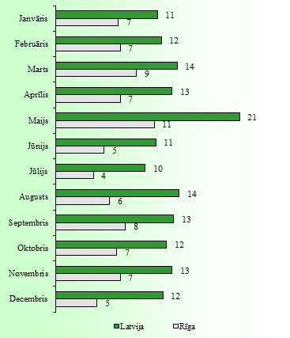
 | 2014.g. |  | 2015.g. |  | 2016.g. |  | 2017.g. |  | 2018.g. |  | 2014. -2018. gadu vidējais
 | Latvija | t.sk. Rīga | Latvija | t.sk. Rīga | Latvija | t.sk. Rīga | Latvija | t.sk. Rīga | Latvija | t.sk. Rīga
MĒNEŠOS
Janvāris | 15 | 10 | 7 | 4 | 10 | 7 | 14 | 10 | 11 | 4
Februāris | 8 | 3 | 12 | 6 | 14 | 12 | 12 | 5 | 13 | 10
Marts | 18 | 12 | 11 | 7 | 13 | 10 | 17 | 10 | 9 | 6
Aprīlis | 12 | 7 | 12 | 10 | 17 | 7 | 10 | 3 | 14 | 9
Maijs | 25 | 11 | 15 | 8 | 24 | 12 | 17 | 13 | 22 | 11
Jūnijs | 9 | 6 | 14 | 5 | 8 | 5 | 12 | 6 | 13 | 5
Jūlijs | 16 | 3 | 9 | 3 | 12 | 7 | 7 | 5 | 6 | 3
Augusts | 15 | 10 | 17 | 6 | 14 | 4 | 17 | 8 | 6 | 2
Septembris | 11 | 8 | 13 | 4 | 13 | 5 | 17 | 12 | 12 | 10
Oktobris | 13 | 7 | 11 | 6 | 10 | 4 | 13 | 10 | 15 | 7
Novembris | 11 | 7 | 11 | 5 | 15 | 7 | 17 | 10 | 11 | 7
Decembris | 11 | 4 | 11 | 4 | 10 | 2 | 15 | 7 | 13 | 6
KOPĀ | 164 | 88 | 143 | 68 | 160 | 82 | 168 | 99 | 145 | 80
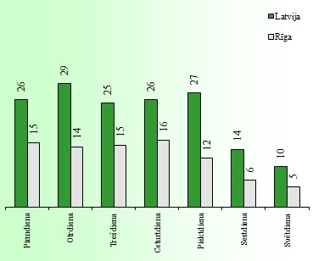
NĒDĒĻAS DIENĀS
Pirmdiena | 27 | 15 | 22 | 13 | 31 | 20 | 26 | 17 | 22 | 12
Otrdiena | 33 | 19 | 34 | 15 | 28 | 12 | 24 | 14 | 28 | 12
Trešdiena | 26 | 17 | 20 | 14 | 23 | 11 | 32 | 17 | 23 | 15
Ceturtdiena | 23 | 11 | 20 | 12 | 32 | 22 | 31 | 20 | 22 | 15
Piektdiena | 24 | 10 | 25 | 9 | 29 | 9 | 25 | 15 | 33 | 15
Sestdiena | 18 | 7 | 15 | 4 | 8 | 5 | 20 | 11 | 8 | 5
Svētdiena | 13 | 9 | 7 | 1 | 9 | 3 | 10 | 5 | 9 | 6
KOPĀ | 164 | 88 | 143 | 68 | 160 | 82 | 168 | 99 | 145 | 80
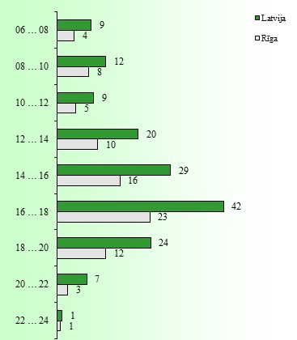
DIENNAKTS STUNDĀS
00 … 02 | 0 | 0 | 1 | 0 | 1 | 1 | 1 | 1 | 0 | 0
02 … 04 | 0 | 0 | 0 | 0 | 0 | 0 | 0 | 0 | 0 | 0
04 … 06 | 0 | 0 | 0 | 0 | 0 | 0 | 0 | 0 | 0 | 0
06 … 08 | 13 | 6 | 8 | 4 | 9 | 5 | 10 | 3 | 3 | 3
08 … 10 | 13 | 10 | 10 | 0 | 13 | 11 | 15 | 13 | 10 | 6
10 … 12 | 10 | 5 | 9 | 2 | 5 | 0 | 15 | 12 | 7 | 4
12 … 14 | 18 | 9 | 15 | 6 | 21 | 11 | 20 | 12 | 28 | 13
14 … 16 | 26 | 16 | 28 | 15 | 34 | 18 | 32 | 16 | 23 | 14
16 … 18 | 53 | 29 | 39 | 21 | 37 | 19 | 31 | 19 | 50 | 29
18 … 20 | 19 | 10 | 26 | 11 | 25 | 12 | 29 | 18 | 19 | 10
20 … 22 | 9 | 2 | 6 | 3 | 11 | 4 | 9 | 4 | 2 | 0
22 … 24 | 2 | 1 | 0 | 0 | 1 | 1 | 1 | 1 | 2 | 1
nezināms | 1 | 0 | 1 | 0 | 3 | 0 | 5 | 0 | 1 | 0
KOPĀ | 164 | 88 | 143 | 62 | 160 | 82 | 168 | 99 | 145 | 80

 |  |  |  |  |  |  |  |  |  |  |  | 21

2009_2013
CIETUŠO (BOJĀ GAJUŠO UN IEVAINOTO KOPSKAITS) BĒRNU-GĀJĒJU SKAITS

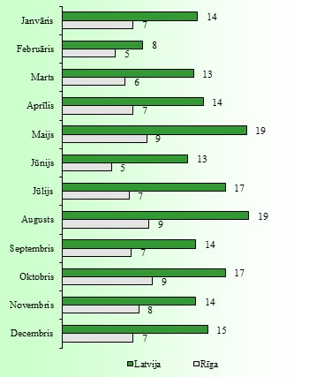
 | 2009.g. |  | 2010.g. |  | 2011.g. |  | 2012.g. |  | 2013.g. |  | 2009. -2013. gadu vidējais
 | Latvija | Rīga | Latvija | Rīga | Latvija | Rīga | Latvija | Rīga | Latvija | Rīga
MĒNEŠOS
Janvāris | 10 | 5 | 20 | 10 | 10 | 7 | 15 | 5 | 14 | 9
Februāris | 7 | 5 | 7 | 6 | 10 | 7 | 9 | 5 | 8 | 4
Marts | 10 | 2 | 19 | 9 | 15 | 7 | 15 | 10 | 8 | 4
Aprīlis | 19 | 8 | 13 | 11 | 14 | 5 | 15 | 7 | 11 | 5
Maijs | 14 | 3 | 24 | 10 | 17 | 8 | 21 | 13 | 18 | 9
Jūnijs | 18 | 10 | 11 | 4 | 13 | 4 | 9 | 2 | 13 | 5
Jūlijs | 14 | 3 | 13 | 5 | 23 | 11 | 12 | 8 | 21 | 7
Augusts | 20 | 7 | 15 | 7 | 18 | 7 | 17 | 9 | 25 | 14
Septembris | 13 | 9 | 9 | 5 | 15 | 7 | 17 | 8 | 14 | 6
Oktobris | 14 | 8 | 18 | 13 | 13 | 7 | 19 | 8 | 19 | 10
Novembris | 13 | 10 | 15 | 7 | 10 | 6 | 11 | 5 | 19 | 11
Decembris | 21 | 11 | 13 | 10 | 16 | 8 | 15 | 3 | 9 | 4
KOPĀ | 173 | 81 | 177 | 97 | 174 | 84 | 175 | 83 | 179 | 88
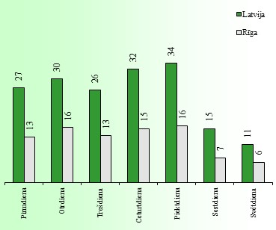
NĒDĒĻAS DIENĀS
Pirmdiena | 39 | 16 | 23 | 12 | 25 | 15 | 22 | 14 | 26 | 8
Otrdiena | 31 | 18 | 29 | 17 | 27 | 14 | 30 | 14 | 31 | 16
Trešdiena | 20 | 11 | 27 | 15 | 22 | 12 | 29 | 12 | 34 | 17
Ceturtdiena | 30 | 12 | 35 | 16 | 32 | 12 | 36 | 18 | 29 | 19
Piektdiena | 25 | 11 | 33 | 22 | 36 | 16 | 41 | 15 | 35 | 17
Sestdiena | 16 | 8 | 17 | 10 | 19 | 7 | 9 | 4 | 16 | 6
Svētdiena | 12 | 5 | 13 | 5 | 13 | 8 | 8 | 6 | 8 | 5
KOPĀ | 173 | 81 | 177 | 97 | 174 | 84 | 175 | 83 | 179 | 88
DIENNAKTS STUNDĀS
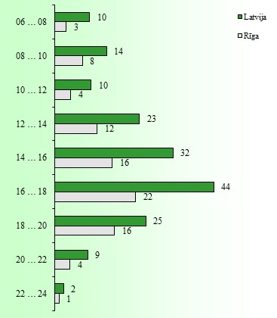
00 … 02 | 0 | 0 | 1 | 0 | 0 | 0 | 0 | 0 | 0 | 0
02 … 04 | 0 | 0 | 0 | 0 | 0 | 0 | 0 | 0 | 0 | 0
04 … 06 | 0 | 0 | 0 | 0 | 0 | 0 | 0 | 0 | 0 | 0
06 … 08 | 6 | 1 | 8 | 6 | 7 | 3 | 13 | 2 | 14 | 4
08 … 10 | 13 | 8 | 15 | 10 | 13 | 6 | 13 | 5 | 17 | 9
10 … 12 | 11 | 3 | 10 | 5 | 16 | 7 | 4 | 3 | 9 | 4
12 … 14 | 23 | 9 | 23 | 14 | 24 | 11 | 25 | 15 | 21 | 9
14 … 16 | 38 | 18 | 33 | 12 | 25 | 16 | 33 | 13 | 33 | 20
16 … 18 | 49 | 21 | 44 | 28 | 44 | 25 | 41 | 21 | 40 | 16
18 … 20 | 25 | 16 | 21 | 16 | 21 | 12 | 28 | 20 | 30 | 18
20 … 22 | 8 | 5 | 7 | 3 | 11 | 4 | 10 | 4 | 9 | 5
22 … 24 | 0 | 0 | 7 | 3 | 1 | 0 | 0 | 0 | 4 | 3
nezināms | 0 | 0 | 8 | 0 | 12 | 0 | 8 | 0 | 2 | 0
KOPĀ | 173 | 81 | 177 | 97 | 174 | 84 | 175 | 83 | 179 | 88

 |  |  |  |  |  |  |  |  |  |  |  | 21

